Temario
Eugenio Vera

CURSO DE POWER BI Básico

Clase 1
Instalación de Power BI Desktop (versión para computador)
Que es una base de datos relacional y no relacional. Power BI usa bases de datos relacionales (tabla hechos y de dimensiones)
Explicación de la barra de menú y el uso de los 3 componentes de Power BI: informe, datos y modelo
Importar datos de Excel: como debe estar organizados los datos correctamente
Generar el Modelo Entidad Relación
Desarrollo del primer Informe en Power BI (Concepto del lienzo, modificación de tamaño lienzo)
Clase 2
Power Query: editor de consultas y modificación de datos (separar, reemplazar valores). Continuación del ejercicio clase 1
Repaso: Repetir Importación y Power Query
Importar datos de ACCESS. Crear modelo entidad relación entre tablas
Que es formulación DAX
Errores que se pueden presentar al formular en DAX
Clase 3
Conceptos de MEDIDAS en Power BI
Función RELATED
Funciones SUM y SUMX (Diferencia conceptual el Power BI)
Clase 4
Desarrollo de preguntas o dudas de conceptos anteriores
Realizar pronóstico de una serie de datos.
Manejo de botones y bookmarks
Construcción de tooltips
Informe Power BI

Clase 1
Tiempo
85 min | 1.4 h
5 min | Que es y para que sirve Power BI? Porque ahora lo piden en ambito empresarial?
https://www.youtube.com/watch?v=3UEI5ovGx4E&t=12s

10 min | Instalar POWER BI. Ruta de descarga (pagina de microsoft). Alumno
https://powerbi.microsoft.com/es-es/downloads/
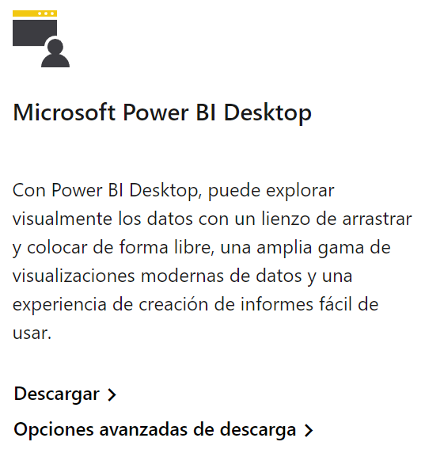
POWER BUSINESS INTELLIGENCE (BI)
¿Qué te aporta utilizar el servicio de Power BI?
- Podrás optimizar, limpiar, transformar y combinar datos de múltiples orígenes.
ETL : Extract > Transform > Load ( importar > transformar > cargarlos al modelo)
Analizarás en profundidad los datos para obtener conclusiones.
- Podrás crear informes sorprendentes con visualizaciones de datos interactivas.
- Podrás compartir tus informes (dispositivos móviles)
- Ofrecerás análisis avanzado con la sencillez y tus conocimientos de Excel.
* Excel vs Power BI? Los dos se complementan. Excel: hoja de cálculo. Power BI: gestor de BD
“Los datos serán lo más valioso, convirtiéndose en el primer recurso de energía artificial creado por el hombre. ”
Jack Ma – Fundador de gigante de ecommerce Alibaba. Revista Estrategia & Negocios

15 min | Qué es una base de datos. Instructor
LO MAS IMPORTANTE DE MANEJO DATOS EN POWER BI (y en cualquier ambito)
1. LA CALIDAD DE INFORMACION 2. MODELO ENTIDAD RELACIÓN 3. LA REALIZACIÓN DE MEDIDAS O FORMULAS EN POWER BI
BASES DE DATOS
Repositorios (almacenadores) de información.
La información puede estar "relacionada" entre si (SQL) o NO relacionada (NoSQL). Esto depende de la fuente de data y para que resultado precisamos de ella al final.
SQL: SQL (Structured Query Language o Lenguaje de consultas estructuradas) > Es el que tiene Power BI
El lenguaje de consultas estructuradas o SQL (Structured Query Language) es un lenguaje de programación estandarizado que se utiliza para administrar bases de datos relacionales y realizar diversas operaciones con los datos que contienen. Se relacionan gracias a que hay un "identificador o llave" común entre la data (entre tablas)
Ejemplos SQL: Oracle, MySQL, Microsoft SQL Server.
NoSQL: Bases de datos NO relacionales
Como su propio nombre indica, las bases de datos no relacionales son las no tienen un identificador que sirva de relación entre un conjunto de datos y otros.
Es muy útil cuando no tenemos un esquema exacto de lo que se va a almacenar.
Ejemplos de éxito de las bases de datos no relacionales MongoDB, Redis, Elasticsearch y Cassandra. Ejemplo: redes sociales manejan muchos tipos de datos(video, musica, chat, foto, etc)
Bases de datos relacionales (SQL)
El principio de las bases de datos relacionales se basa en la organización de la información en trozos pequeños, que se relacionan o conectan de modo facil entre ellos mediante identificadores o llaves (tipo unión)
Identificador o llave: un caracteristica UNICA que identifica la data. Ej: Su número de cédula es SOLO suyo y de nadie mas en el mundo. Con este "identificador" (o llave unica) un banco puede ver su historial crediticio, un hospital su historia clinica, etc.
Porque y parque que una Base de Datos Relacional? Porque no manejar en excel los datos, hacer tablas dinamicas y listo?
Hagamos unas preguntas sobre la base de datos de clientes a ver si es mejor "ordenarla" relacionando sus diferentes componentes:
-Como sabe usted que el "Pedro" de la primera fila es o no igual al otro registro de"Pedro" de la segunda? Son el mismo cliente, son diferentes?
- Si algún precio o descuento cambia, hay que modificarlo en todas las filas en las que aparece y, si no se hace correctamente, puede dar lugar a discrepancias. No tiene sentido que la información esté duplicada de esta manera.
- Si un cliente cambia su suscripción, habría que cambiar tanto el campo de suscripción como el precio. Y también puede dar lugar a discrepancias si no se hace correctamente.
- No hay manera de saber qué idiomas y niveles hay disponibles, ni cuál es su precio hasta que alguien lo contrate.
Que tal la academia de idiomas dicte "Español" pero aún ningun alumno se ha inscrito pues esta base de datos solo registra el proceso de "venta".
SOLUCION: crear una base de datos con tablas que independicen data y en conjunto se unan en un modelo "entidad relacion" (tablas de dimensiones, tabla de hechos)
Explicar Modelo Entidad Relación: llaves primarias y secundarias (uno a muchos)
CONCLUSIÓN: Una base de datos relacional permite no solo dar mejor lectura al negocio sino generar políticas dirigidas a mejorar su competitividad.
La diferencia entre el éxito y el fracaso implica en el diseño del modelo "entidad relación". Es decir, si se decide que el mejor enfoque es usar una base de datos relacional, no es suficiente con importar la información y unirla sin criterio o esperar a que se relacione sola, porque eso no va a ocurrir.
De nada sirve elegir la base de datos más apropiada para nuestro sistema, si luego no se hace un buen diseño.

10 min | Barra de menu y componentes. Instructor, Alumno
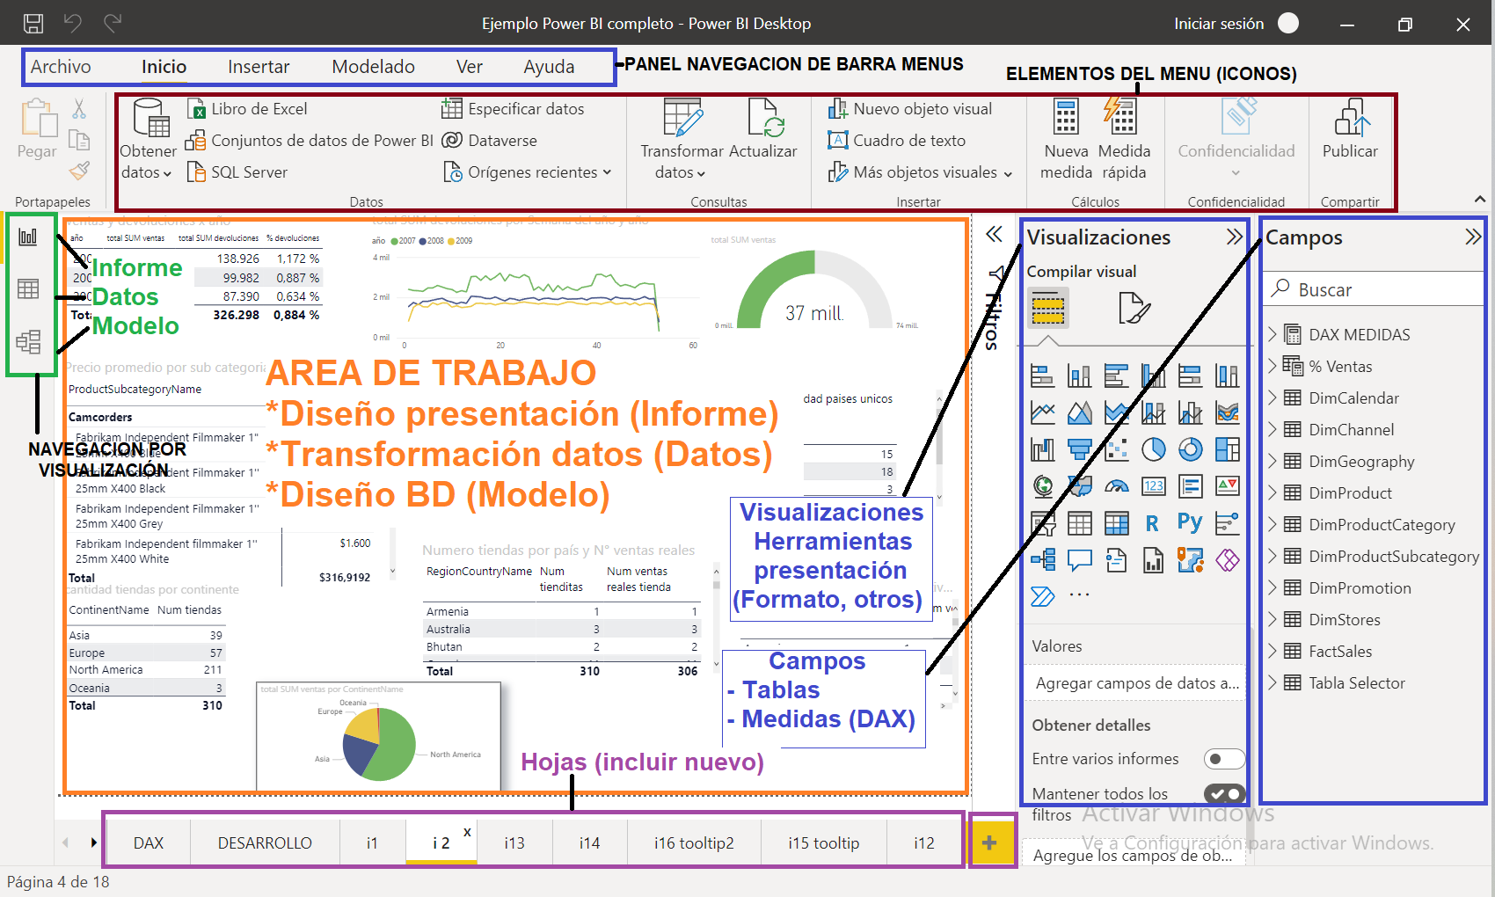
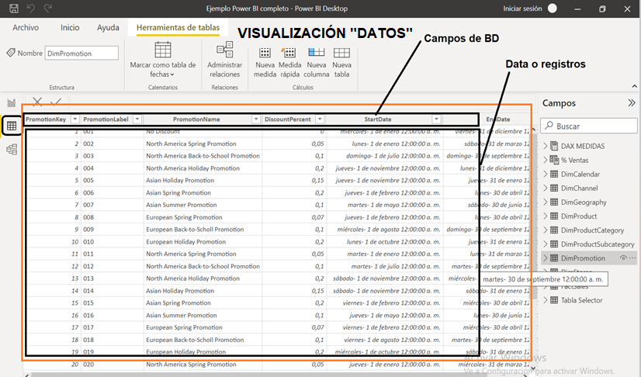
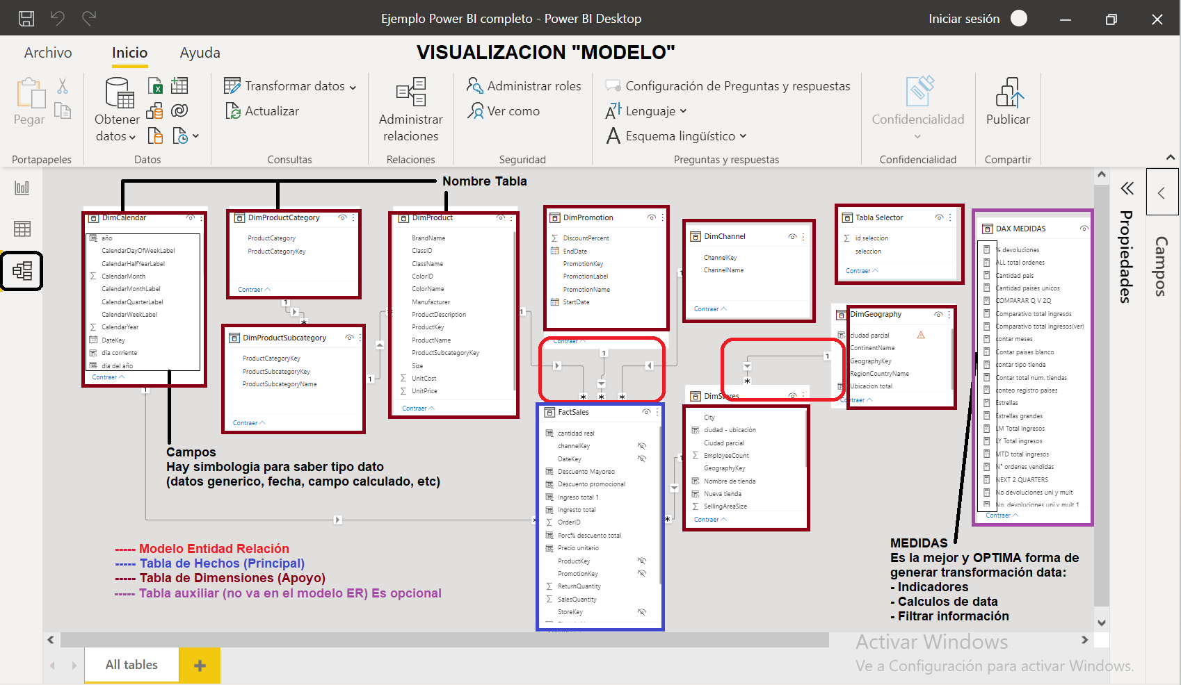

15 min | Tablas de hechos y de dimensiones. Instructor

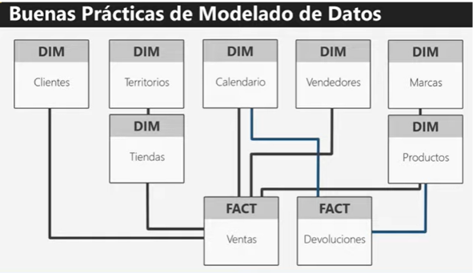
Power BI maneja los datos de forma estructurada, es decir, ordenados en tablas.
Toda la información importada se interelaciona entre si y por ello en el MODELO DE RELACIÓN se une dicha información.
Existen Información principal (Tablas de hechos) e Información complementaria (tabla de dimensiones).
-La Información Principal es la que condensa una "operación grande del negocio" : ventas, nomina, pedidos, etc.
Ej: en una Tabla de ventas estan caracteristicas del "negocio de vender": fecha venta, vendedor, tipo de producto, cantidad, precio, descuento, utilidad, etc.
-La Información Complementaria (Tabla dimensiones) "apoya" a la información principal y contesta a preguntas de donde?, cuando?, quien ?
Ej: para el mismo ejemplo de ventas existen diferentes tablas auxiliares o de apoyo:
Tabla de fechas: todos los dias del año, los meses, trimestres, dias festivos, etc.
Tabla de productos: nombre producto, precio, costo, el proveedor, etc.
Tabla de vendedores: nombre vendedor, fecha ingreso, edad, eps, etc.
La tabla de Dimensiones DEBE tener los datos especificados una sola vez (llave primaria) y la Tabla de Hechos tiene el los datos varias veces repetidas (llave secundaria)
Ej:
Tabla de Vendedores: Vendedor llamado Juan, el cual tiene un codigo interno (ID) que lo identifica del resto de vendedores.
Tabla de ventas: En varias ventas Juan ha sido vendedor de varios productos, diferentes fechas.

15 min | Importar del archivo excel hojas. Instructor
ATENCIÓN: lo "ideal" es que la información fuente este bien ingresada. Como ello es díficil de controlar en empresa: 1. Revise procesos de ingreso 2. Revise data fuente 3.Uso Power Query
ATENCIÓN: siempre guarde cambios en la fuente para que Power BI los actualice
Navegar por cada una de las hojas de excel y entender el negocio
*Exportar datos a Power BI
Cambie en excel el nombre de un campo. Observar si Power BI actualiza la data
Genere y/o revise el Modelo entidad relación
En la hoja "VENTAS" poner los valores con formato moneda. GUARDE EL ARCHIVO POWER BI
Poner nombre a pagina "Informe mensual"
Hacer tabla de ventas por cada ventas por cada vendedor.. Ok
* Quitar la relación de la tabla "forma de pago" (si es que no la creo power bi)
El director logistico le pide las Ventas por Forma de pago. Presente cuadro y grafica de barras . (poner etiqueta de datos y valores sin ningún redondeo)
Ir al modelo de datos y completar la "entidad - relación" (IDENTIFICADORES)
Cambie el tamaño del lienzo
15 min | Repetir la importacion / Alumno

0 min | Tarea
En la reunión mensual le solicitan indicar el valor de ventas de cada vendedor y su participación (gráfico de pastel)
Recuerde que la visualizaciones deben tener un tamaño de letra visualmente apto
Cambie en la table de ventas por vendedor el tipo de fuente y tamaño de texto según ud considere
El gráfico tambien debe tener un tamaño apto de visualizar datos
En plena reunión le preguntan cuales son los dos vendedores con mayor participación en ventas

Clase 2
Tiempo
70 min | 1.2 h
10 min | Revisión del ejercicio de tarea

25 min | Power query (editor de consultas). Alumno, Instructor
Instructor comparte pantalla y alumno hace al tiempo
Importe los datos pero esta vez tome la hoja "VENTAS 2". No cargue datos, pase a Power Query
En Power Query realice los cambios para editar la tabla "VENTAS 2", así :
Ruta en power query titulos: inicio, reducir filas, quitar filas superiores
Usar la primera fila como encabezado
OJO: Mirar el tipo de datos en cada columna por su icono: fecha, carácter, numero, etc.
TIP: ver la parte de pasos aplicados y navegar por ella
Adicione columna que diga "ciudad" y extraer los primeros 3 caracteres: duplicar columna "regional" .
Mirar el codigo SQL que automaticamente hace Power BI. Para hacer esto "manual" hay que saber consultas en SQL.
Duplique la columna "mes de venta" y hago un "reemplazo de valores" que ud desee
Guarde los cambios
Alumo comparte pantalla y sigue …
Cambie nombre a la tabla por "VENTAS EMPRESA"
Vaya modelo entidad-relacion y acondicionelo a las necesidades
Caso: hay supervisión de un ente de control y se requiere un informe de cantidad de ventas por ciudad (nuevo campo)
Tambien se requiere promedio ventas por tipo de "vendedor" y "forma de pago" por año. Favor cumpla el requerimiento.
Solución caso:
Ponga titulo a su informe y nombre a la hoja
Ponga dos tarjetas: cantidad de ventas (Se escoge "recuento" las opciones del campo) y valor de ventas
Realice tabla de valor de venta por "ciudades" (nuevo campo). Adicione un visualizacion de "anillo"
Matriz: Promedio de ventas por "vendedor" y "forma de pago"
Filtro: ingrese un segmentador de datos del "año de venta"
LISTO: NAVEGUE POR EL INFORME. FIN
15 min | Importar datos de ACCESS. Instructor, alumno
- Ver el tamaño de los archivos access vs power bi

-Analizar la data: abrir la base de datos de access y haga una descripcion de que tipo de negocio se trata
-Mirando las tablas cuales son las tablas de Dimensiones y la tabla Hechos
-Importe los datos de la base de datos de access a power bi
TIP: cada vez que importe una tabla vea la previsualización con el propósito de conocer que data trae y si es necesario una depuración
- Realizar el modelo entidad relacion. ATENTO: NO relacionar las tablas "zona geográfica" ni "tiendas"
- La dirección general le pide establecer el número de devoluciones por categoria de producto. Con el modelo ER ud daría respuesta?
- Hoy hay comité comercial y ud debe mostrar el promedio de cantidad vendidad por tienda. Con el modelo ER ud daría respuesta. Que paso?
-Terminar el modelo ER con las tablas faltantes
10 min | DAX (Data Analysis Expressions. Instructor
Video: La importancia de datos en toma de decisiones
https://www.youtube.com/watch?v=WKCjM2ot37I
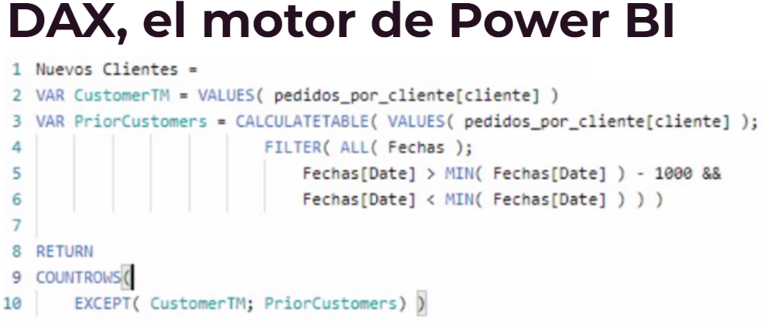
¿Qué es DAX?
Expresiones de análisis de datos(DAX) es una recopilación de funciones, operadores y constantes que se pueden usar en una fórmula o expresión para calcular y devolver uno o varios valores.
NO es un lenguaje de programación. DAX es un lenguaje de fórmulas
DAX incluye algunas de las funciones que se usan en las fórmulas de Excel, así como funciones adicionales diseñadas para trabajar con datos relacionales y realizar agregaciones dinámicas.
Las funciones de DAX nunca usan una referencia de celda ni un rango como referencia; en su lugar, usan una columna o una tabla como referencia.
Sintaxis
A: Operador para empezar una formulación (=)
B y D: Nombre del campos
C: Operador matematico o de cálculo
A: Nombre de Medida o formula mas avanzada de Power BI
B: Operador de inicio de formulación (=)
C: Funcion DAX para ejecutar una operacion. SUM: suma todos los números de la columna que pertence a una tabla
E: Nombre de la tabla
F: Nombre de columna o campo .... listo comencemos a formular en DAX

Alumo comparte pantalla y sigue …
Ejercicio DAX Columna calculada
En la "tabla de tiendas" ingrese una columna donde el campo "tipo de tienda" este en mayuscula. DAX: UPPER
Caso: el departamento de planeación determino que se debe calcular para todo negocio el area por empleado. Presentar informe por Tipo de Tienda
Solución: ingresar una columna calculada llamada "area por empleado"= DIVIDE (area tienda, numero empleados, 0)
Hacer tabla de "tipo tienda (mayusc)" y "area por empleado". Bajar dos veces el campo "area por empleado" para presentarlo como suma y como % (propiedades: mostrar valores como)
10 min | Indicar cuando hay errores en formulación. Alumno
Cuando hay un error hay un indicador en rojo en DAX e igual saldra un letrero que dice sobre el error
E: Ir a tabla Productos y agregar columna de "nuevo color" |  | 2
*Poner DAX: Nuevo Color = "Color &
*Al dar ENTER la columna saldra con error
*Poner DAX: Nuevo Color = color&"azul"
*Como se ve sale una línea roja que indica ERROR DE SINTAXIS (es una guía de algo esta mal). Si da ENTER, NO funciona la formula y sale mensaje
*Poner el DAX: Nuevo Color = "El color es : "&Tabla Producto[Color]
*AQUÍ SI SE CUMPLE la sintaxis correcta. AQUÍ SE VIO COMO "CONCATENAR CAMPOS DE UNA TABLA"
Ejercicio: en la tabla productos use cualquier formula DAX y vea si le funciona.
0 min | Tarea
En la tabla de "ventas finales" cree una nueva columna donde se concatene el campo "id tienda" anteponiendo la palabra "Tienda n° "
Es decir la nueva columna debe quedar por ejemplo : Tienda n° 23, Tienda nº 2, …
En comité gerencial requieren saber cantidad de ventas y devoluciones por año, por tanto cree un informe así:
Tres tarjetas (cards) donde se evidencie la cantidad de ventas, cantidad de devoluciones y el promedio de ventas. Use propiedades para cambiar formato de tarjeta (color, tamaño letra, etc)
Cree una nueva columna en la "tabla ventas finales" donde use la función "YEAR" para saber el año en el cual se realizo la venta
Inserte un segmentador de datos para filtrar el informe por "año de venta" (Tip: existen tres años en los que hubo ventas)
Se quiere ver la participación de ventas por tipo de tienda. Inserte un "gráfico circular" donde por tipo de tienda se visualice la cantidad vendida
Realice una tabla donde con la columna calculada de "Tienda nº …" se vean la cantidad de devoluciones
Para la tienda de mayor devoluciones. En que año presento la menor cantidad de devoluciones?
Cual fue el mejor año de ventas y por tipo de tienda que paso ese año?

Clase 3
Tiempo
100 min | 1.7 h
20 min | Revisión del ejercicio de tarea

15 min | Conceptos de medidas en Power BI. Instructor
E: Calcular el porcentaje de devoluciones = cantidad de devoluciones / cantidad vendida. Ej: 2 / 10 = 20% devuelto
Presentar calculo con datos importados a excel y TD
Hacer columna calculada de : % devoluciones 1 = cantidad devoluciones / cantidad vendida. Hacer tabla para cada "id canal de venta" y ver indicador. Tiene coherencia el indicador?
Hacer medida : % devoluciones ok = cantidad devoluciones / cantidad vendida. Porque no sirve? R/ Las medidas funcionan con funciones dax o con otras medidas
Corregir medida> % devoluciones ok = sum('VENTAS FINALES'[Cantidad devoluciones])/sum('VENTAS FINALES'[Cantida vendida])
Poner visualización de "grafica de columnas y lineas agrupadas".
Eje compartido: id canal. Columna: cantidad vendida. Valor lineas: % devoluciones ok. /Activar "eje Y secundario"> Tipo escala: "registro". / Activar "etiqueta de datos">Valores: negrilla, mas grande
CONCLUSIÓN: EN EL USO DE MEDIDAS SE DEBE USAR FUNCIONES DAX PARA CONSTRUIRLAS. NO SE USA COLUMNAS POR SI SOLAS.
MEDIDA
Formulación en Power BI que tiene en cuenta el toda la base de dato y NO una tabla en particular.
Ej: % devoluciones = devoluciones / cant ventas
Las MEDIDAS es el concepto de formulación MAS IMPORTANTE en Power BI, pues ve los datos como UN TODO.
MEDIDA O COLUMNA CALCULADA?
Medida
- Use medida si requiere un cálculo que derive de una formula que ud. pueda explicar desde el Negocio, no que requiera "observar" los datos individuales. Formulas comprobadas mundo real (indicadores liquidez, regresion lineal, indicadores de productividad, etc)
- Use medidas cuando el cálculo requiera formulación DAX compleja (ver ejemplo clase 2)
- Use medidas cuando el cálculo se refiera a varias tablas y no a una sola
* Una medida NO hace parte de una tabla. Ud la puede poner en otra tabla o independizarlas. Al no ser parte de tabla no consume memoria RAM porque no depende de cantidad de datos.
Una columna calculada SI DEPENDE de cantidad de datoos de tabla y por tanto SI consume RAM (mas almacenamiento)
* Las columnas calculadas y las MEDIDAS se apoyan entre si para generar diferentes cálculos en el modelo.

15 min | Repetir ejercicio. Alumno
Favor calcular el porcentaje de devoluciones por canal y realizar grafico

30 min | RELATED, SUM Y SUMX .Instructor, Alumno
RELATED: trae el valor de "otra" tabla con la que se tiene relación
Devuelve el valor relacionado con la fila siendo considerada de una columna de otra tabla (tabla remota)
La tabla que debe tener el RELATED debe ser de relación "muchos a uno"

E: Vicepresidencia de La Empresa requiere saber la "utilidad" teniendo en cuenta las devoluciones por canal de venta y continente
1.En la tabla de Ventas traiga el valor unitario, el costo unitario en columnas distintas (RELATED)
2.Calcular la venta neta = cantidad vendida - cantidad devoluciones
3.Calcular la "utilidad neta larga" = ('VENTAS FINALES'[Precio Unitario] * 'VENTAS FINALES'[Cantidad Venta neta]) - ('VENTAS FINALES'[Costo unitario] * 'VENTAS FINALES'[Cantidad Venta neta])
4.Calcule le "utilidad neta corta" = (RELATED('Tabla productos'[Precio unitario]) * 'VENTAS FINALES'[Cantidad Venta neta]) - (RELATED('Tabla productos'[Costo unitario]) * 'VENTAS FINALES'[Cantidad Venta neta])
Realizar matriz con los resultados. Filas: canal venta. Columna: continente. Valores: use las dos utilidades y compare
E: Realizar el ejercicio usando una MEDIDA
Utilidad (medida 1) = (sum('VENTAS FINALES'[Cantidad Venta neta]) * sum('Tabla productos'[Precio unitario]) - (sum('VENTAS FINALES'[Cantidad Venta neta]) * sum('Tabla productos'[Costo unitario])))
*Porque la utilidad de la MEDIDA esta tan diferente. Esta mal? R/SI. Pues se creo mal. La funcion "SUM" suma todas las cantidades, precios y costos. Esto esta MAL, CADA LINEA TIENE SU PROPIA "UTILIDAD"
Armemos medidas para generar bien la "utilidad" verdadera:
1. total ingresos = SUMX ('VENTAS FINALES',RELATED('Tabla productos'[Precio unitario]) * 'VENTAS FINALES'[Cantidad Venta neta])
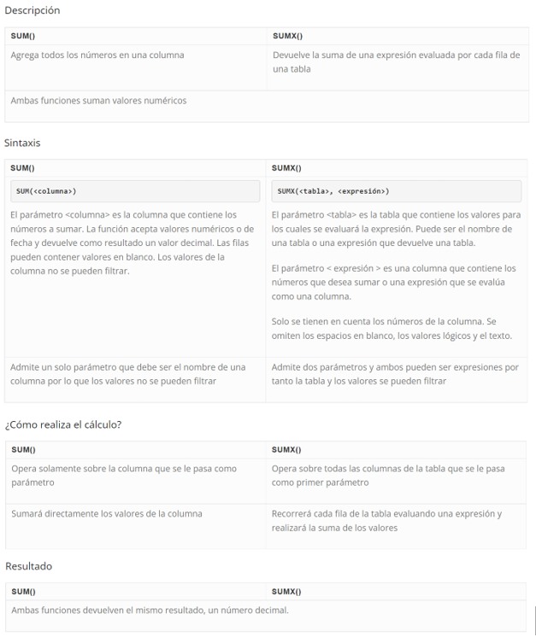
2. total costos = SUMX ('VENTAS FINALES',RELATED('Tabla productos'[Costo unitario])*'VENTAS FINALES'[Cantidad Venta neta])
3. Utilidad neta = 'VENTAS FINALES'[sum ingresos]-'VENTAS FINALES'[sum costos]
4. Hacer grafico de "anillo" por "tipo de tienda", con las dos Utilidades Neta (columna calculada, medida). DEBEN SER IGUALES
Conclusión : en las funciones DAX y MEDIDAS se debe saber para que sirven y como aplicarlas en el conjunto de datos

20 min | Ejercicio. Alumno
El gerente de producto le solicita generar una tabla de la "UTILIDAD BRUTA" por año de venta
Utilidad bruta NO TIENE en cuenta devoluciones, por tanto DEBE ser mayor a la UTILIDAD NETA
0 min | Tarea
E: La proxima semana es comité comercial y se quiere saber la "utilidad bruta con efecto de las promociones". (Tabla de promociones) |  | precio | $ 159.00
La promoción es un % de descuento sobre el precio de venta que se da al cliente |  | % promoción | 5%
En la tabla de VENTAS FINALES indique el valor por promoción para cada venta (RELATED) |  | precio prom. | $ 151.05
Calcule el "precio con promoción" = precio unitario * (precio unitario * promoción). Ej. Precio unitario $100. Promocion 0,2. Precio promoción = $80
Calcule la "utilidad bruta" con efecto de promociones. Use medida (SUMX) y columna calculada
Presente un Dashboard con tarjetas de : cantidad bruta ventdida, cantida neta, utilidad neta, utilidad bruta, utilidad bruta con efecto promociones
*Para la utilidad con promocion use tanto la realizada con MEDIDA como con COLUMNA CALCULADA para comprobar que deben dar igual
Realice un cuadro por paises de la utilidad neta, utilidad bruta y utilidad bruta con promocion
Se requiere que el informe se filtre por "año de venta" y "canal de venta"
Grafique en barras la utilidad neta, la utilidad bruta con promoción por continentes.

Preguntas

INDICAR CUANDO HAY ERROR EN FORMULACIÓN DAX
Coloque los formatos de tablas y visualizaciones graficas de manera que sean legibles por usted y su cliente
Verifique que los valores numericos se distinga numero, decimal, moneda, porcentaje para ser mejor lectura de la información

* Tarea:
Con la misma base de datos cree una tabla para las ciudades con su respectivo ID y por tanto modifique la tabla de "base de datos"
Importe los datos según todo lo visto
Que cantidad de ventas se realizo en los ultimos 6 meses de cada año
Que año se tuvo la menor y la mayor valor de ventas
Realice un grafico de barras por las ventas de cada año. No olvide que lo presentara a Vicepresidencia así que debe tener buena presentación.

Clase 4
Tiempo
92 min | 1.5 h
20 min | Revisión del ejercicio de tarea

10 min | Preguntas sobre temas anteriores del curso

10 min | PRONOSTICOS. Instructor
Los pronósticos se usan en visualización de "gráfico de líneas" y permiten generar un escenario a futuro de los periodos posteriores con un intervalo de confianza (95%)
Permite "personalizar" el pronostico: "puntos", años, trimestres, meses, etc.
SOLO funcionan para una linea, no se puede pronosticas mas de dos lineas en la gráfica.

Hacer gráfica de lineas para fecha (año, mes, trimestre) para x puntos de Total Ingresos
Segmente la grafica en la opcion "leyenda" por "tipo de tienda"
Que paso? R/ Se quita el pronóstico

20 min | PRONOSTICOS. Alumno
Ud debe presentar para comité de ventas los siguientes pronósticos
Grafico de Utilidad bruta por años y pronostique los proximos 5 años.
Grafico de Costos por trimestre y pronostique los próximos 2 años (8 trimestres)
Gráfico de Utilidad Neta por continente, por cada mes (no lo pronostique)

15 min | BOTONES Y BOOMARKS. Alumno, Instructor
Los "botones" son iconos que tienen incorporados acciones de moverse en el informe para facilitar al usuario "navegar" Power BI
Insertar botón "atrás" y activar la acción por defecto
Con el botón "atrás" ahora ir a una pagina en especifico. Poner texto: ruta:propiedad "estilo"> propiedad "texto" y poner: "ir a pagina xx". Propiedad "acción"> Tipo:navegación de pagina. Destino: la pagina "xxx"
Alumno: ponga un boton que devuelva a la pagina donde se estra trabajando
BOOKMARKS: son "vistas" de las diferentes paginas de Power BI

Insertar un grafico de pastel para ver la participación por continentes de la Utilidad Bruta y otro de la Utilidad Bruta con descuento
Insertar un grafico de "columnas agrupadas y lineas" y poner. Eje: año Venta. Columnas : Total ingresos. Lineas: Utilidad neta
Poner un marcador para la vista original del informe. 1. clic en marcador 2. Agregar y cambiar nombre (icono tres puntos "…"), poner : "Vista total"
Inserte tarjetas: total ingresos, total costos y cantidad ventas
Agrege un marcador para la vista de lienzo sin filtrar
Insertar botón "restablecer" para asignarle la acción del BOOKMARK > Propiedad "acción" activarla. Tipo: marcador . Marcador: Vista Total (es decir el mismo nombre que se puso al BOOKMARK)
Hacer movimientos o uso de diferentes analisis en el informe. VOLVER AL ESTADO ORIGINAL DEL INFORME EJECUTANDO LA ACCIÓN DEL BOTÓN "RESTABLECER"
15 min | TOOLTIPS / Alumno, Instructor
Los TOOLTIPS son formas de usar una visualizacion que se encuentra en una "pagina separada" para apoyar otra visualización. En español se llama "información sobre herramientas"
E: El comité de Gerencia desea saber por "canal de venta" el numero de devoluciones y que sea tooltip al seleccionar un continente
Agregar una pagina "tooltip". Grafico: trimap de cantidad de devoluciones por canal de venta
IMPORTANTE: activar "permitir uso como información sobre herramientas" : Ubicarse en lienzo > Información de pagina > Activar "permitir uso como información de pagina"

Asignar el TOOLTIP a la gráfica > Propiedades > general > Información sobre herramientas > Tipo: pagina de informe. Pagina : Tooltip
Ubicarse sobre la grafica y ver como funciona el TOOLTIP
BLOQUEAR VISTA: en el menu "VER" activar "bloquear objetos"
2 min | Informe Power BI
Hacer demostración de navegar por el dashboard y como los botones, bookmarks y tooltips funcionan para análisis

